功能详细说明（生产准备）
详细功能设计 |  |  | 设计说明书 | 创建日期 | 2022-02-10 | 创建者 | 李可可
项目 |  | AKCOME-MES |  | 修改日期 | 2022-02-10 | 修改者 | 李可可
模块 |  | 作业管理 |  | Ver. | 1.0
功能 |  | 操作平台 | 0
功能说明：
 |  |  |  |  |  |  |  | 1. 画面概况
【目录】
 | 人员上下工 |  |  |  |  |  |  |  | 人员上下工

 | 1.画面概况
 | 2.画面项目概述 |  |  |  |  |  |  | 2.画面项目概述
 | 3.画面处理概述
 | 3.1处理流程
 | 3.2处理说明

 |  |  |  |  |  |  |  | 3.画面处理概述
 |  |  |  |  |  |  |  |  | 3.1 处理流程
【画面概况】 |  |  |  |  |  |  |  |  | 3.2 处理说明

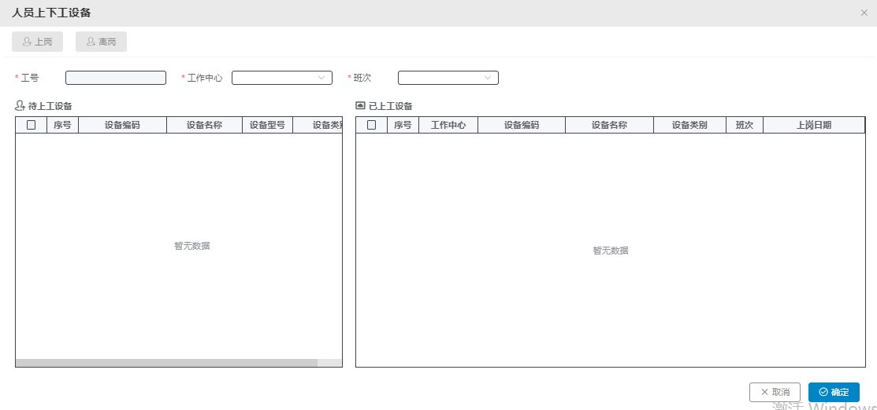

 |  |  |  |  |  |  |  |  | [人员上下工]
 |  |  |  |  |  |  |  |  | 人员上下工 设备：去掉“设备”字眼

 |  |  |  |  |  |  |  |  | 1> 使用康佳页面（现有逻辑即可）
 |  |  |  |  |  |  |  |  | 2> 加一个字段：工位（设备字段后加 工位）

 |  |  |  |  |  |  |  |  | 跳转页面，确认/取消在做上角

